Лист 1
Прайс-лист
МИР ПРЯЖИ

В валюте: руб. (курс 1).
Цены указаны на 07.08.2020

№ | Номенклатура/ Характеристика номенклатуры | Описание | Изображение | Артикул | Цена | Ед. | Остаток | Ссылка на сайт
 | Набор для вышивания «Сделано с любовью» Н-001 Яркое впечатление | Набор для вышивания «Сделано с любовью» Н-001 Яркое впечатление |  | Н-001 | 400.00 |  |  | Изображение
 | Набор для вышивания «Сделано с любовью» Н-001 Яркое впечатление |  |  |  | 400.00 | шт | 3 | Изображение
 | Набор для вышивания «Сделано с любовью» Н-002 Незабываемый вкус | Набор для вышивания «Сделано с любовью» Н-002 Незабываемый вкус | 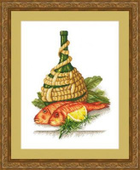 | Н-002 | 400.00 |  |  | Изображение
 | Набор для вышивания «Сделано с любовью» Н-002 Незабываемый вкус |  |  |  | 400.00 | шт | 3 | Изображение
 | Набор для вышивания «Сделано с любовью» Н-003 Былое и думы | Набор для вышивания «Сделано с любовью» Н-003 Былое и думы | 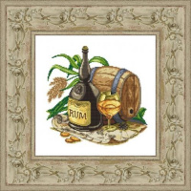 | Н-003 | 300.00 |  |  | Изображение
 | Набор для вышивания «Сделано с любовью» Н-003 Былое и думы |  |  |  | 300.00 | шт | 3 | Изображение
 | Набор для вышивания «Сделано с любовью» Н-004 Бокал красного | Набор для вышивания «Сделано с любовью» Н-004 Бокал красного | 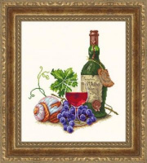 | Н-004 | 400.00 |  |  | Изображение
 | Набор для вышивания «Сделано с любовью» Н-004 Бокал красного |  |  |  | 400.00 | шт | 3 | Изображение
 | Набор для вышивания «Сделано с любовью» Н-005 Это вкусно! | Набор для вышивания «Сделано с любовью» Н-005 Это вкусно! | 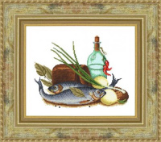 | Н-005 | 300.00 |  |  | Изображение
 | Набор для вышивания «Сделано с любовью» Н-005 Это вкусно! |  |  |  | 300.00 | шт | 2 | Изображение
 | Набор для вышивания «Сделано с любовью» Н-006 Высокая кухня | Набор для вышивания «Сделано с любовью» Н-006 Высокая кухня | 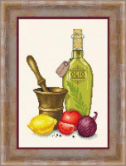 | Н-006 | 300.00 |  |  | Изображение
 | Набор для вышивания «Сделано с любовью» Н-006 Высокая кухня |  |  |  | 300.00 | шт | 2 | Изображение
 | Набор для вышивания «Сделано с любовью» Н-007 Томаты | Набор для вышивания «Сделано с любовью» Н-007 Томаты | 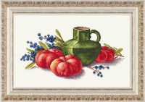 | Н-007 | 300.00 |  |  | Изображение
 | Набор для вышивания «Сделано с любовью» Н-007 Томаты |  |  |  | 300.00 | шт | 3 | Изображение
 | Набор для вышивания «Сделано с любовью» Н-008 Боровики | Набор для вышивания «Сделано с любовью» Н-008 Боровики | 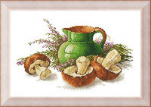 | Н-008 | 300.00 |  |  | Изображение
 | Набор для вышивания «Сделано с любовью» Н-008 Боровики |  |  |  | 300.00 | шт | 4 | Изображение
 | Набор для вышивания «Сделано с любовью» Н-009 Бастардо | Набор для вышивания «Сделано с любовью» Н-009 Бастардо | 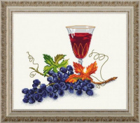 | Н-009 | 300.00 |  |  | Изображение
 | Набор для вышивания «Сделано с любовью» Н-009 Бастардо |  |  |  | 300.00 | шт | 2 | Изображение
 | Набор для вышивания «Сделано с любовью» Н-010 Дары сентября | Набор для вышивания «Сделано с любовью» Н-010 Дары сентября | 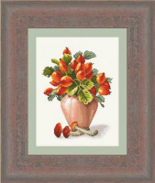 | Н-010 | 300.00 |  |  | Изображение
 | Набор для вышивания «Сделано с любовью» Н-010 Дары сентября |  |  |  | 300.00 | шт | 5 | Изображение
 | Набор для вышивания «Сделано с любовью» Н-011 Лесные дары | Набор для вышивания «Сделано с любовью» Н-011 Лесные дары | 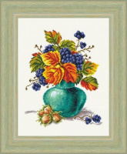 | Н-011 | 400.00 |  |  | Изображение
 | Набор для вышивания «Сделано с любовью» Н-011 Лесные дары |  |  |  | 400.00 | шт | 4 | Изображение
 | Набор для вышивания «Сделано с любовью» Н-012 Мухоморы | Набор для вышивания «Сделано с любовью» Н-012 Мухоморы | 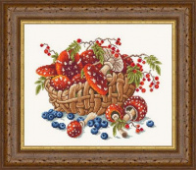 | Н-012 | 300.00 |  |  | Изображение
 | Набор для вышивания «Сделано с любовью» Н-012 Мухоморы |  |  |  | 300.00 | шт | 3 | Изображение
 | Набор для вышивания «Сделано с любовью» Н-013 Широкая масленица | Набор для вышивания «Сделано с любовью» Н-013 Широкая масленица | 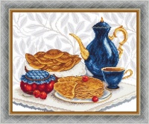 | Н-013 | 400.00 |  |  | Изображение
 | Набор для вышивания «Сделано с любовью» Н-013 Широкая масленица |  |  |  | 400.00 | шт | 4 | Изображение
 | Набор для вышивания «Сделано с любовью» Н-014 Вкус лета | Набор для вышивания «Сделано с любовью» Н-014 Вкус лета | 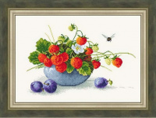 | Н-014 | 400.00 |  |  | Изображение
 | Набор для вышивания «Сделано с любовью» Н-014 Вкус лета |  |  |  | 400.00 | шт | 2 | Изображение
 | Набор для вышивания «Сделано с любовью» Н-015 Бокал вина | Набор для вышивания «Сделано с любовью» Н-015 Бокал вина | 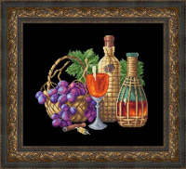 | Н-015 | 300.00 |  |  | Изображение
 | Набор для вышивания «Сделано с любовью» Н-015 Бокал вина |  |  |  | 300.00 | шт | 4 | Изображение
 | Набор для вышивания «Сделано с любовью» Н-016 Чили | Набор для вышивания «Сделано с любовью» Н-016 Чили |  | Н-016 | 300.00 |  |  | Изображение
 | Набор для вышивания «Сделано с любовью» Н-016 Чили |  |  |  | 300.00 | шт | 6 | Изображение
 | Набор для вышивания «Сделано с любовью» Н-017 Натюрморт с редисом | Набор для вышивания «Сделано с любовью» Н-017 Натюрморт с редисом | 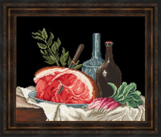 | Н-017 | 300.00 |  |  | Изображение
 | Набор для вышивания «Сделано с любовью» Н-017 Натюрморт с редисом |  |  |  | 300.00 | шт | 4 | Изображение
 | Набор для вышивания «Сделано с любовью» Н-018 Ягоды и груши | Набор для вышивания «Сделано с любовью» Н-018 Ягоды и груши | 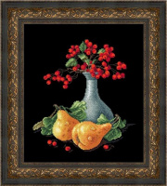 | Н-018 | 300.00 |  |  | Изображение
 | Набор для вышивания «Сделано с любовью» Н-018 Ягоды и груши |  |  |  | 300.00 | шт | 5 | Изображение
 | Набор для вышивания «Сделано с любовью» Н-019 Каприз весны | Набор для вышивания «Сделано с любовью» Н-019 Каприз весны | 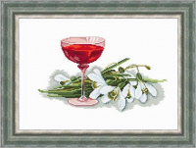 | Н-019 | 300.00 |  |  | Изображение
 | Набор для вышивания «Сделано с любовью» Н-019 Каприз весны |  |  |  | 300.00 | шт | 2 | Изображение
 | Набор для вышивания «Сделано с любовью» Н-020 Лимоны | Набор для вышивания «Сделано с любовью» Н-020 Лимоны | 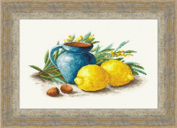 | Н-020 | 400.00 |  |  | Изображение
 | Набор для вышивания «Сделано с любовью» Н-020 Лимоны |  |  |  | 400.00 | шт | 3 | Изображение
 | Набор для вышивания «Сделано с любовью» Н-021 Испанское лето | Набор для вышивания «Сделано с любовью» Н-021 Испанское лето | 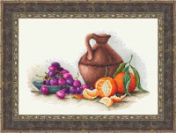 | Н-021 | 300.00 |  |  | Изображение
 | Набор для вышивания «Сделано с любовью» Н-021 Испанское лето |  |  |  | 300.00 | шт | 2 | Изображение
 | Набор для вышивания «Сделано с любовью» Н-022 Шампиньоны | Набор для вышивания «Сделано с любовью» Н-022 Шампиньоны | 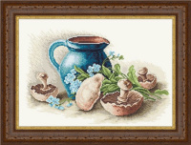 | Н-022 | 400.00 |  |  | Изображение
 | Набор для вышивания «Сделано с любовью» Н-022 Шампиньоны |  |  |  | 400.00 | шт | 4 | Изображение
 | Набор для вышивания «Сделано с любовью» Н-023 Красная рыба | Набор для вышивания «Сделано с любовью» Н-023 Красная рыба | 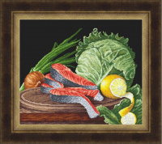 | Н-023 | 560.00 |  |  | Изображение
 | Набор для вышивания «Сделано с любовью» Н-023 Красная рыба |  |  |  | 560.00 | шт | 4 | Изображение
 | Набор для вышивания «Сделано с любовью» Н-024 Земляничная пора | Набор для вышивания «Сделано с любовью» Н-024 Земляничная пора | 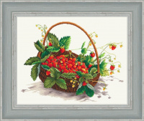 | Н-024 | 560.00 |  |  | Изображение
 | Набор для вышивания «Сделано с любовью» Н-024 Земляничная пора |  |  |  | 560.00 | шт | 3 | Изображение

